1
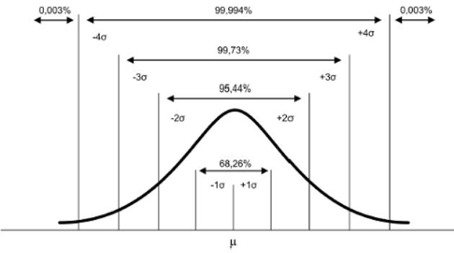
O gerente de controle de qualidade de uma fábrica de lâmpadas precisa estimar a durabilidade média de uma nova remessa de lâmpadas.
Uma amostra aleatória de 64 lâmpadas foi selecionada nessa remessa e indicou média de vida útil de 350 horas e
desvio-padrão de 100 horas.
a) Entenda as etapas dos cálculos executadas abaixo.
b) Modifique a confiança e veja o que acontece com a precisão do intervalo.
c) Seria possível aceitar a reivindicação do fornecedor de que as lâmpadas duram 400 horas?

 |  |  |  |  |  |  |  |  |  | Intervalo de confiança de |  |  | 95%
n | 64 | → | erro_padrão = s/√n: |  | 12.5
x^ | 350 |  |  |  |  |  |  |  |  | x^ - m = | 321.29704036
s | 100 |  |  |  |  |  |  | m=(t_α/2)*(erro_padrão) = | 28.702959644 | x^ + m = | 378.70295964
γ | 95% | → | α= | 5% | → | t_α/2= | 2.2962367715
g.l. | 63 |  |  |  |  |  |  |  |  | 321.29704036 | ≤ µ ≤ | 378.70295964

